关系图
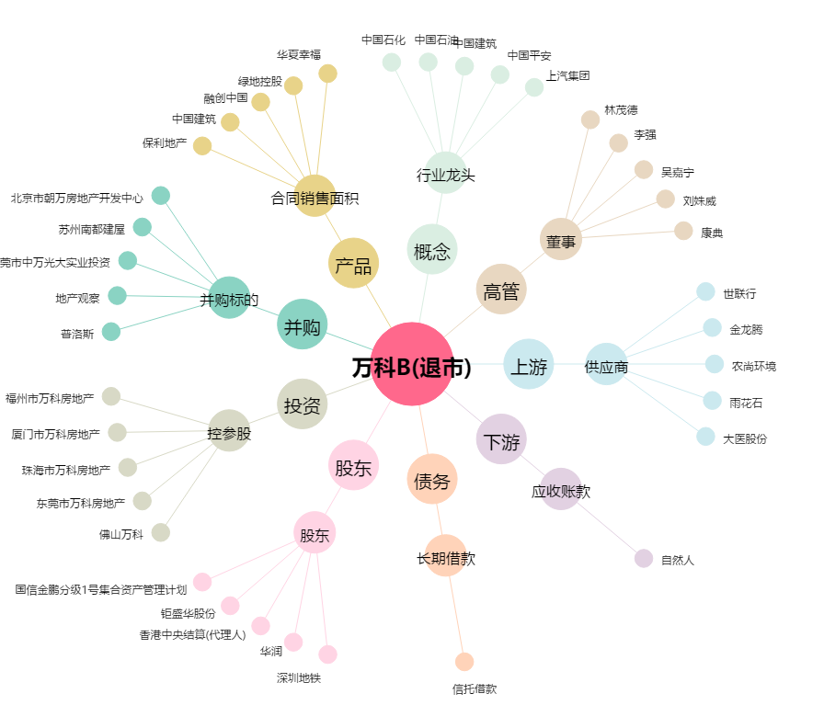
万科B(退市)[200002.SZ] - 关系概览图

